加倍领取活动
加倍领取活动-测试用例 |  |  |  |  | 测试总数量 | 6
测试平台 | 服务端 cocos12 |  | 测试日期 |  | Pass | 6
系统&版本 |  |  | 最后更新 |  | Fail | 0
文档编写人 |  |  | 文档测试人 |  | N/A | 0
策划负责人 |  |  | 审阅人员
参考档

ID | 用例名称 | 所属模块 | 前置条件 | 步骤描述 | 预期结果 | 执行结果 | 图片 | 备注
1 | 活动配置验证 | 运营管理/运营活动/奖励加倍 | 1、系统设置-菜单的显隐，已勾选奖励加倍的相关权限 2、系统设置-权限-访问授权，登录用户的对应分组已勾选奖励加倍的相关权限 | 点击运营活动 | 新增「奖励加倍」模块，点击进入「奖励加倍」页面 | Pass
 |  |  |  | 查看活动开关 | 默认关闭
 |  |  |  | 开启/关闭活动开关 | 1、开启/关闭成功 2、关闭开关，二次弹窗确认： 开关关闭后，已发送站内信未领取的用户，则不会再触发奖励加倍；若有定时发送还未发送的站内信开启了奖励加倍，系统自动关闭奖励加倍，正常发送站内信 a、点击取消：关闭弹窗，开关保持开启 b、点击确定：关闭弹窗，开关关闭
 |  |  |  | 查看参与奖励加倍的活动 | 默认不选中，目前仅支持「站内信」
 |  |  |  | 查看赠送档位配置 | 1、显示新增按钮 2、默认仅展示一行「初始档位」，显示档位、充值金额大于等于、赠金倍数、奖励打码倍数、操作(删除按钮)
 |  |  |  | 赠送档位配置下，点击新增 | 新增一行，「充值金额大于等于」字段，默认使用上一档位的数值+1 a、档位：系统生成，用户不能点击，不支持修改 b、充值金额大于等于：仅支持输入数字，最多支持小数点后两位 c、赠金倍数：仅支持输入数字，最多支持小数点后两位 d、奖励打码倍数：仅支持输入数字，最多支持小数点后两位 e、操作：初始档位不支持删除，其他档位皆可删除
 |  |  |  | 赠金上限 | 默认为空，为空不限制
 |  |  |  | 触发后持续时间 | 1、默认为1，不支持为空、为0 2、仅支持输入数字，最多支持小数点后两位
 |  |  |  | 1、活动开关关闭 2、未勾选站内信 3、赠送档位配置已配置 4、赠送上限为空 5、触发后持续时间已配置 6、提交 | 保存成功
 |  |  |  | 1、活动开关开启 2、勾选了站内信 3、赠送档位配置已配置 4、赠送上限已配置 5、触发后持续时间已配置 6、提交 | 保存成功
2 | 活动记录验证 | 运营管理/运营活动/奖励加倍 | 1、系统设置-菜单的显隐，已勾选奖励加倍的相关权限 2、系统设置-权限-访问授权，登录用户的对应分组已勾选奖励加倍的相关权限 | 查看列表 | 1、玩家UID：展示所有活动激活的玩家UID 2、活动激活时间：玩家在客户端点击「领取」按钮，触发活动弹窗的时间。需要精确到年月日时分秒 3、活动参与状态： - 已触发：玩家在客户端点击「领取」按钮，触发活动弹窗，活动时间还未结束 - 已充值：玩家触发后，在规定时间内，完成活动充值金额 - 超时未充值：玩家触发后，未在规定时间内完成充值。活动时间已结束 4、参与充值金额：玩家充值的金额记录，数值展示小数点后两位，超过2位四舍五入。已触发与超时未充值状态数据为空使用“-”展示 5、赠送金币：赠送玩家的金币数量，数值展示小数点后两位，超过2位四舍五入。已触发与超时未充值状态数据为空使用“-”展示 | Pass | 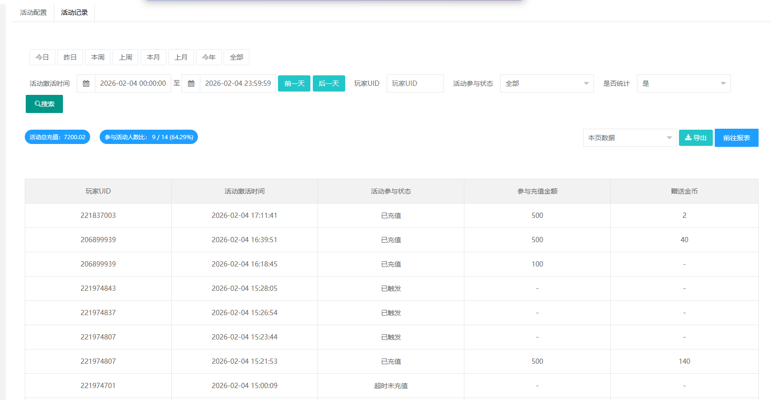
 |  |  |  | 查看统计值 | 1、根据筛选项中的「是否统计」进行计算。默认不统计。 2、活动总充值：统计所选「活动被激活时间」区间内，所有玩家的「参与充值金额」累计。 3、参与活动人数比：统计所选「活动被激活时间」区间内，活动状态为「已充值」/（活动状态为「已触发」+「已充值」+「已过期」），百分比四舍五入保留两位小数。
 |  |  |  | 活动激活时间，查询 | 1、默认选中「今日」，支持选择今日、昨日、本周、上周、本月、上月、今年、全部 2、支持选择年月日时分秒 3、根据选择的时间获取正确的查询结果
 |  |  |  | 玩家UID，查询 | 1、精确搜索 2、根据输入的玩家UID获取正确的查询结果
 |  |  |  | 活动参与状态，查询 | 1、默认选中「全部」，支持选择全部、已出发、已充值、超时未充值 2、根据选择的状态获取正确的查询结果
 |  |  |  | 是否统计，查询 | 默认选中「否」。支持选择否、是。选中否，不统计；选中是，列表统计数字更新
 |  |  |  | 选择本页，点击导出 | 直接导出成功，且导出信息正确 |  | 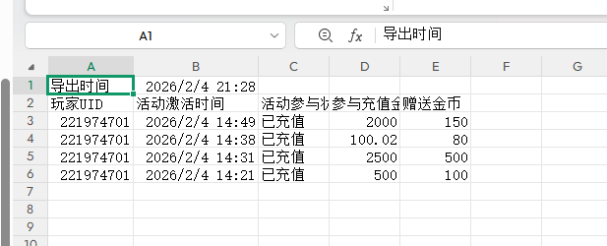
 |  |  |  | 选择所有数据，点击导出 | 在数据导出页面下载，命名规范按照当前导出的规范即可「日期时间+奖励加倍」
3 | 站内信新增奖励加倍验证 | 运营管理/运营活动/站内信 | 已在发送站内信/编辑页面，且有金币可领取 | 1、运营活动-奖励加倍-活动配置下开关关闭、未勾选站内信 2、点击发送站内信/编辑/详情 | 1、不显示奖励加倍字段 2、发送站内信/编辑，保存后站内信发送成功 | Pass
 |  |  |  | 1、运营活动-奖励加倍-活动配置下开关关闭、勾选了站内信 2、点击发送站内信/编辑/详情 | 1、不显示奖励加倍字段 2、发送站内信/编辑，保存后站内信发送成功
 |  |  |  | 1、运营活动-奖励加倍-活动配置下开关开启、未勾选站内信 2、点击发送站内信/编辑/详情 | 1、不显示奖励加倍字段 2、发送站内信/编辑，保存后站内信发送成功
 |  |  |  | 1、运营活动-奖励加倍-活动配置下开关开启、勾选了站内信 2、点击发送站内信/编辑/详情 | 显示奖励加倍字段，默认关闭，点击开启，需弹窗二次确认： 开启后，金币领取将支持参与奖励加倍活动，加倍规则见「奖励加倍」活动中的配置，为了避免您的损失，请确认规则无误后开启 a、点击取消：关闭弹窗，开关保持关闭 b、点击确定：关闭弹窗，开关开启 |  | 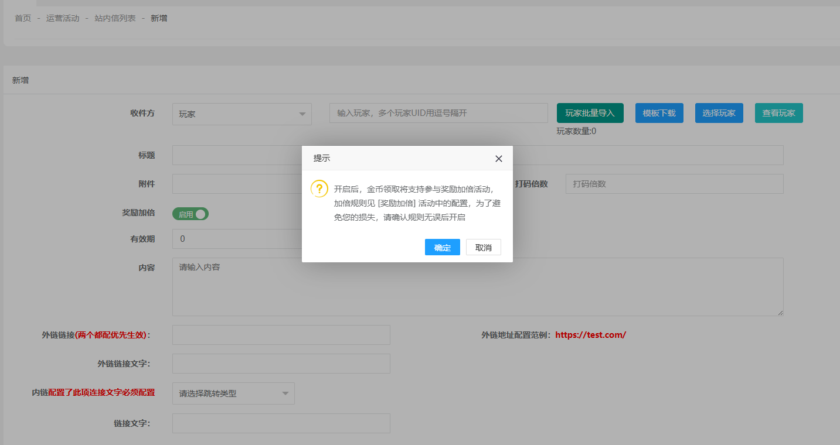
 |  |  |  | 1、运营活动-奖励加倍-活动配置下开关开启、勾选了站内信 2、开启了奖励加倍，发送站内信 | 发送成功
 |  |  |  | 1、运营活动-奖励加倍-活动配置下开关开启、勾选了站内信 2、奖励加倍关闭，发送站内信 | 发送成功
4 | 领取金币时奖励加倍弹窗验证 | 客户端/站内信 | 已接收到站内信，且有金币可领取 | 1、运营活动-奖励加倍-活动配置下开关开启、勾选了站内信、赠送上限未配置、触发后持续时间小于等于24小时 2、选择一个开启「奖励加倍」的站内信，点击「领取」按钮 | 触发「超级加倍」弹窗，首页右下角展示悬浮入口 1、原本赠送的金币显示正确，不需要玩家再次点击领取，直接到账 2、充值赠送的规则，规则根据账服配置的「充值金额大于等于」和「赠金倍数」展示 3、不显示最高可获得xx 4、点击充值按钮，关闭弹窗，页面跳转充值页面，并且默认选中满足最低档位的充值金额 5、根据后台设置的「触发后持续时间」换算展示，不超过24小时不展示d。停留在该窗口，倒计时结束时，需要自动关闭弹窗 | Pass | 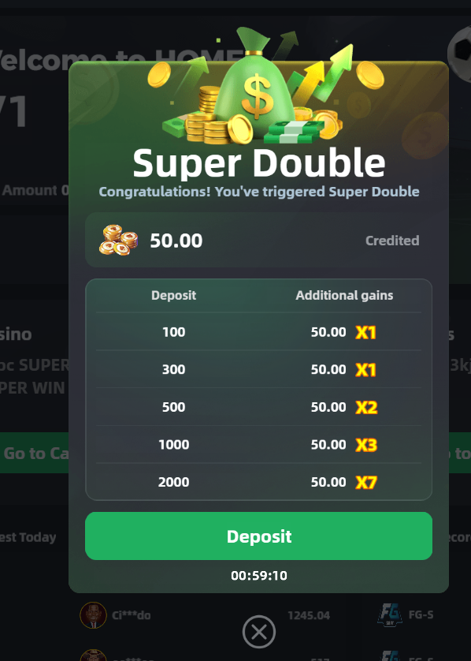 | 批量领取时，最新发送的一条站内信领取金币时触发超级加倍
 |  |  |  | 1、运营活动-奖励加倍-活动配置下的开关开启、勾选了站内信、赠送档位配置为X时，发送了「奖励加倍」的站内信A 2、在把奖励加倍的赠送档位配置改为Y 3、选择一个开启「奖励加倍」的站内信，点击「领取」按钮 | 触发「超级加倍」弹窗，充值赠送的规则显示Y
 |  |  |  | 1、运营活动-奖励加倍-活动配置下的开关开启、勾选了站内信、赠金上限已配置 2、选择一个开启「奖励加倍」的站内信，点击「领取」按钮 | 触发「超级加倍」弹窗，需要判断「触发赠送金额」✖「最高档位倍数」是否超过后台配置的赠金上限，超过需要展示最高可获得xx，没超过不展示
 |  |  |  | 1、运营活动-奖励加倍-活动配置下的开关开启、勾选了站内信、触发后持续时间超过24小时 2、选择一个开启「奖励加倍」的站内信，点击「领取」按钮 | 触发「超级加倍」弹窗，显示倒计时，超过24小时 展示d
 |  |  |  | 1、运营活动-奖励加倍-活动配置下开关开启、勾选了站内信 2、选择一个关闭「奖励加倍」的站内信，点击「领取」按钮 | 走原有的流程，不触发超级加倍活动弹窗
 |  |  |  | 1、运营活动-奖励加倍-活动配置下的开关开启、勾选了站内信时，发送了多个「奖励加倍」的站内信A、B 2、选择站内信A，点击「领取」按钮 3、选择站内信B，点击「领取」按钮 | 一个玩家在同一个时间，只能参与一个奖励加倍活动：站内信A触发「超级加倍」弹窗，站内信B不会触发
 |  |  |  | 1、运营活动-奖励加倍-活动配置下的开关开启、勾选了站内信时，发送了多个「奖励加倍」的站内信A、B、C、没有「奖励加倍」的站内信D、E 2、选择站内信，批量领取站内信 | 按照顺序，第一个进行生效。触发契机在展示完领取金币弹窗后，触发奖励加倍弹窗
 |  |  |  | 1、运营活动-奖励加倍-活动配置下开关开启、勾选了站内信时，立即发送了「奖励加倍」的站内信A 2、把运营活动-奖励加倍-活动配置下开关改为关闭，或者不勾选站内信 2、选择站内信A，点击「领取」按钮 | 走原有的流程，不触发超级加倍活动弹窗
 |  |  |  | 1、运营活动-奖励加倍-活动配置下的开关开启、勾选了站内信时，立即发送了「奖励加倍」的站内信A且已被用户领取 2、把运营活动-奖励加倍-活动配置下修改任意配置，查看 | 1、已触发活动的玩家，不受活动开关影响，依然可以继续完成活动，或等到触发后持续时间结束后自动消失 2、已经触发活动的玩家不受影响，均按照触发活动当时的规则
 |  |  |  | 1、运营活动-奖励加倍-活动配置下开关开启、勾选了站内信时，定时发送「奖励加倍」的站内信A 2、在定时发送时间到之前，把运营活动-奖励加倍-活动配置下开关改为关闭，或者不勾选站内信 2、选择站内信A，点击「领取」按钮 | 系统自动关闭奖励加倍，正常发送站内信，领取走原有的流程
5 | 右侧活动悬浮验证 |  | 已触发奖励加倍 | 查看倒计时 | 逻辑与弹窗内倒计时一致 | Pass
 |  |  |  | 点击图标 | 展示弹窗与触发「超级加倍」弹窗展示完全一致
 |  |  |  | 仅有一个奖励加倍活动，完成任务后，查看 | 不显示入口图
 |  |  |  | 停留在首页至倒计时结束，查看 | 不显示入口图
6 | 充值验证 | 客户端/充值 | 1、已触发奖励加倍 2、赠送档位配置有X、Y、Z三档，赠送上限 | 通过「超级加倍」弹窗的充值按钮，点击充值跳转后第一个充值渠道不是USDT支付，查看 | 1、默认选中第一个充值渠道下，填充当前加倍活动的最低充值档位金额 2、档位右上角的金币，不需要展示超级加倍所奖励的金币 3、符合超级加倍活动的档位下方，展示「超级加倍+倒计时」。停留在当前页面，倒计时结束后，该栏需要自动消失 | Pass
 |  |  |  | 通过「超级加倍」弹窗的充值按钮，点击充值跳转后第一个充值渠道是USDT支付，查看 | 默认选中第一个充值渠道下，填充当前加倍活动的最低充值档位金额，USTD需要换算金额后填充，仅保留两位小数，超过2位向上取整
 |  |  |  | 点击充值，选择的金额不满足当前加倍活动的最低充值档位金额，查看 | 不展示「超级加倍+倒计时」
 |  |  |  | 1、第一次充值金额不满足最低充值档位金额且充值成功，未达到赠送上限 2、第一次充值金额仅满足最低充值档位金额且充值成功，未达到赠送上限 | 1、第一次走原有的流程，不触发超级加倍活动弹窗 2、第二次先展示充值成功的弹窗，弹窗中不体现超级加倍的金额，后展示超级加倍活动弹窗，无需用户手动领取，直接到账 a、个人中心、充值页面records下的Bonus History增加「超级加倍」的类型 b、后台 玩家详情-金币记录新增「奖励加倍」 c、后台 报表-赠送金币报表新增「奖励加倍」 d、后台 游戏及金流记录-用户金币变化记录新增「奖励加倍」 e、后台 整体数据概览-赠送金币新增「奖励加倍」
 |  |  |  | 充值金额满足Y档且充值成功，未达到赠送上限 | 按照Y档的配置获得超级加倍的金额
 |  |  |  | 充值金额满足Y档且充值成功，且达到赠送上限 | 按照赠送上限获得超级加倍的金额
 |  |  |  | 充值金额满足Y档，在超过触发后持续时间才补单成功 | 走原有的流程，不触发超级加倍活动弹窗

